Estadísticas
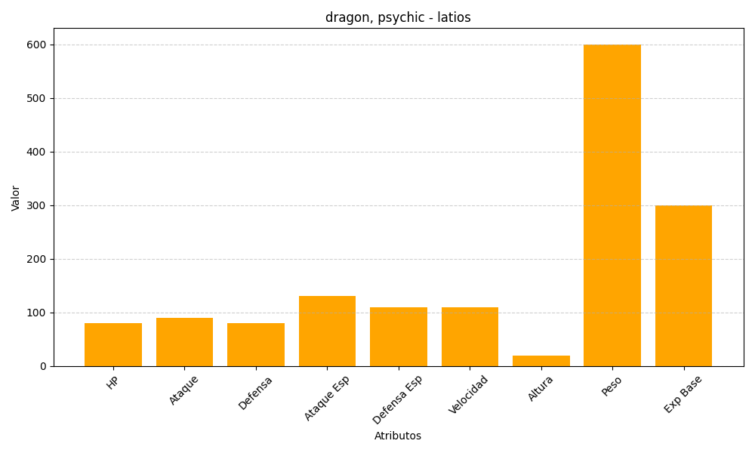
ID | Nombre | Tipo | HP | Ataque | Defensa | Ataque Especial | Defensa Especial | Velocidad | Altura | Peso | Experiencia Base
381 | latios | dragon, psychic | 80 | 90 | 80 | 130 | 110 | 110 | 20 | 600 | 300

